126
９．各検診別がん発見状況 |  |  |  |  |  |  |  |  |  |  | 令和2年度
 |  |  |  |  | 受診者数 |  | 要精検者数 |  |  | がん発見者数（令和３年７月時点）
 |  |  |  |  |  |  |  |  |  | 人員 |  | 受診者数に対する割合(％)
胃がん検診 |  |  |  |  | 23,423 |  | 610 |  |  | 73 |  | 0.31%
大腸がん検診 |  |  |  |  | 30,778 |  | 2,429 |  |  | 82 |  | 0.27%
子宮頸がん検診 |  |  |  |  | 48,640 |  | 1,494 |  |  | 20 |  | 0.04%
乳がん検診 |  |  |  |  | 16,390 |  | 2,381 |  |  | 56 |  | 0.34%
肺がん |  |  |  |  | 10,855 |  | 1,864 |  |  | 11 |  | 0.10%
前立腺がん検診 |  |  |  |  | 15,528 |  | 1,635 |  |  | 55 |  | 0.35%
 |  |  |  |  |  |  |  |  |  |  |  | 資料：健康増進課
１０． よかドック３０ |  |  |  |  |  |  |  |  |  |  |  | 令和2年度
受診者数 |  |  |  | 審査結果
 |  |  |  | 積極的支援相当 |  |  | 動機付け支援相当 |  |  | 情報提供 |  |  | 判定不能
3,162 |  |  |  | 144 |  |  | 167 |  |  | 2,849 |  |  | 2
 |  |  |  |  |  |  |  |  |  |  | 資料：健康増進課
１１． ヘルシースクール |  |  |  |  | 令和2年度
実施場所 |  |  |  | 健康づくり サポートセンター
実施回数 |  |  |  | 50
参加者数 |  |  |  | 74
 |  |  |  | 資料：健康増進課
１２． 骨粗鬆症検査 |  |  |  |  |  |  |  |  |  |  |  |  |  |  | 令和2年度
実施場所 |  | 各区保健福祉センター 健康づくりサポートセンター |  |  | 節目年齢女性の結果 |  | 40歳 | 45歳 | 50歳 | 55歳 | 60歳 | 65歳 | 70歳 | 合計
実施回数 |  | 129 |  |  | 異常なし |  | 158 | 46 | 53 | 29 | 20 | 22 | 19 | 347
受診者数 |  | 総数 |  | 3,717 | 要指導 |  | 3 | - | 3 | 10 | 24 | 43 | 39 | 122
 |  | （男性924 女性2,793） |  |  | 要精検 |  | - | - | 3 | 6 | 20 | 52 | 67 | 148
 |  |  |  |  |  |  |  |  |  |  |  |  | 資料：健康増進課
１３． 訪問指導実施状況(40歳～64歳） |  |  |  |  |  |  |  |  |  |  |  | 令和2年度
総数 |  | 要指導者 |  | 個別健 康教育 |  | 閉じこもり 予防 |  | 介護家族 |  | 寝たきり者 |  | 認知症の者 |  | その他
実人数 | 延人数 | 実人数 | 延人数 | 実人数 | 延人数 | 実人数 | 延人数 | 実人数 | 延人数 | 実人数 | 延人数 | 実人数 | 延人数 | 実人数 | 延人数
30 | 53 | 11 | 11 | - | - | 1 | 1 | - | - | 1 | 1 | 10 | 21 | 7 | 19
 |  |  |  |  |  |  |  |  |  |  | 資料：健康増進課
１４． 訪問指導実施状況(65歳以上） |  |  |  |  |  |  |  |  |  |  |  | 令和2年度
総数 |  | 要指導者 |  | 個別健 康教育 |  | 閉じこもり 予防 |  | 介護家族 |  | 寝たきり者 |  | 認知症の者 |  | その他
実人数 | 延人数 | 実人数 | 延人数 | 実人数 | 延人数 | 実人数 | 延人数 | 実人数 | 延人数 | 実人数 | 延人数 | 実人数 | 延人数 | 実人数 | 延人数
198 | 204 | 198 | 204 | - | - | - | - | - | - | - | - | - | - | - | -
 |  |  |  |  |  |  |  |  |  |  | 資料：健康増進課
１５．介護予防事業 |  |  |  | 令和2年度
実施回数 |  |  | 参加人員
1,905 |  |  | 21,562
 |  | 資料：地域包括ケア推進課
１６．いきいきセンターふくおか（地域包括支援センター）
(１)相談件数 |  |  |  |  | 令和2年度
相談件数
実数 |  |  | 延数
23,437 |  |  | 159,830
 |  |  | 資料：地域包括ケア推進課

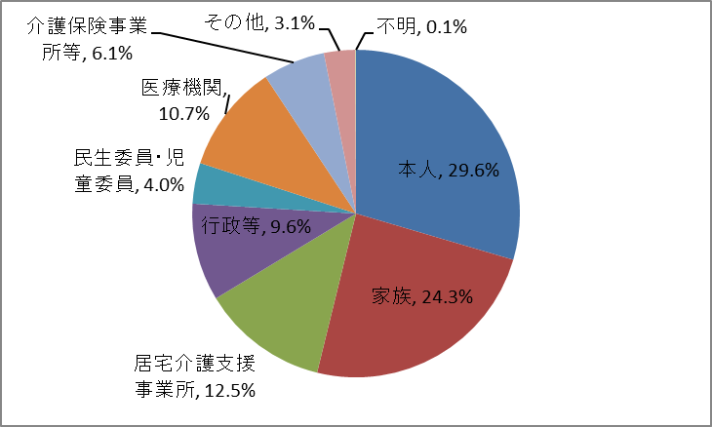
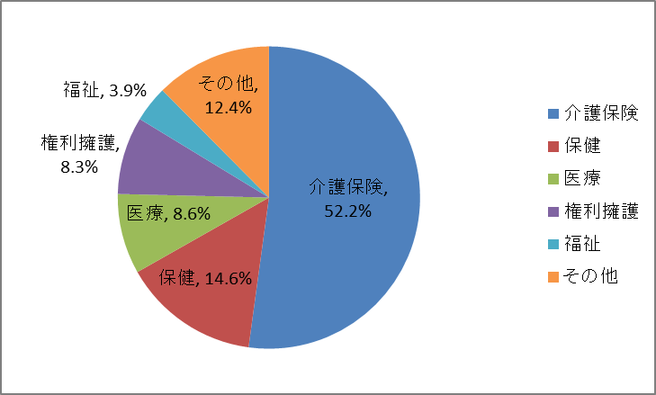
(２)相談者の内訳 |  |  |  |  |  | 令和2年度 |  |  | (３)相談内容 |  |  |  |  |  | 令和2年度 | 相談経路 | 件数 | 割合
 |  |  |  |  |  |  |  |  |  |  |  |  |  |  |  | 本人 | 47,237 | 29.6% | 0.29554526685
 |  |  |  |  |  |  |  |  |  |  |  |  |  |  |  | 家族 | 38,792 | 24.3% | 0.24270787712
 |  |  |  |  |  |  |  |  |  |  |  |  |  |  |  | 居宅介護支援事業所 | 19,994 | 12.5% | 0.12509541388
 |  |  |  |  |  |  |  |  |  |  |  |  |  |  |  | 行政等 | 15,394 | 9.6% | 0.096314834512
 |  |  |  |  |  |  |  |  |  |  |  |  |  |  |  | 民生委員・児童委員 | 6,436 | 4.0% | 0.040267784521
 |  |  |  |  |  |  |  |  |  |  |  |  |  |  |  | 医療機関 | 17,109 | 10.7% | 0.1070449853
 |  |  |  |  |  |  |  |  |  |  |  |  |  |  |  | 介護保険事業所等 | 9,817 | 6.1% | 0.061421510
 |  |  |  |  |  |  |  |  |  |  |  |  |  |  |  | その他 | 4,942 | 3.1% | 0.030920353
 |  |  |  |  |  |  |  |  |  |  |  |  |  |  |  | 不明 | 109 | 0.1% | 0.000681975
 |  |  |  |  |  |  |  |  |  |  |  |  |  |  |  |  | 159,830 | 100.0% |  | 159830

 |  |  |  |  |  |  |  |  |  |  |  |  |  |  |  | 相談内容 | 件数 | 割合
 |  |  |  |  |  |  |  |  |  |  |  |  |  |  |  | 介護保険 | 83,358 | 52.2% | 0.52154163799
 |  |  |  |  |  |  |  |  |  |  |  |  |  |  |  | 保健 | 23,402 | 14.6% | 0.1464180692
 |  |  |  |  |  |  |  |  |  |  |  |  |  |  |  | 医療 | 13,718 | 8.6% | 0.085828692986
 |  |  |  |  |  |  |  |  |  |  |  |  |  |  |  | 権利擁護 | 13,295 | 8.3% | 0.083182131014
 |  |  |  |  |  |  |  |  |  |  |  |  |  |  |  | 福祉 | 6,175 | 3.9% | 0.038634799474
 |  |  |  |  |  |  |  |  |  |  |  |  |  |  |  | その他 | 19,882 | 12.4% | 0.12439466934
 |  |  |  |  |  |  |  |  |  |  |  |  |  |  |  | 合計 | 159,830 | 100.0% | 0.124394669
 |  |  |  |  |  |  |  |  |  |  |  |  |  |  |  |  |  |  |  | 159,830 | 100.0%
 |  |  |  |  |  |  |  |  |  |  |  |  |  |  |  | 家族：同居，別居

 |  |  |  |  |  |  |  |  |  |  |  |  |  |  |  | 行政等：
 |  |  |  |  |  |  |  |  |  |  |  |  |  |  |  | 区・市役所，警察・消防，包括，障がい者基幹，その他の行政，社協，権利擁護機関

 |  |  |  |  |  |  |  |  |  |  |  |  |  |  |  | 介護保険事業所：
 |  |  |  |  |  |  |  |  |  |  |  |  |  |  |  | 居宅サービス事業所，施設，民間サービス事業者

 |  |  |  |  |  |  |  |  |  |  |  |  |  |  |  | その他：
 |  |  |  |  |  |  |  |  |  |  |  |  |  |  |  | 友人・知人，介護予防委託業者，地域，後見人等，その他

 |  |  |  |  |  |  |  |  |  |  |  |  |  |  |  | 医療機関：
 |  |  |  |  |  |  |  |  |  |  |  |  |  |  |  | 病院・一般診療所，歯科診療所，薬局

